Estadísticas
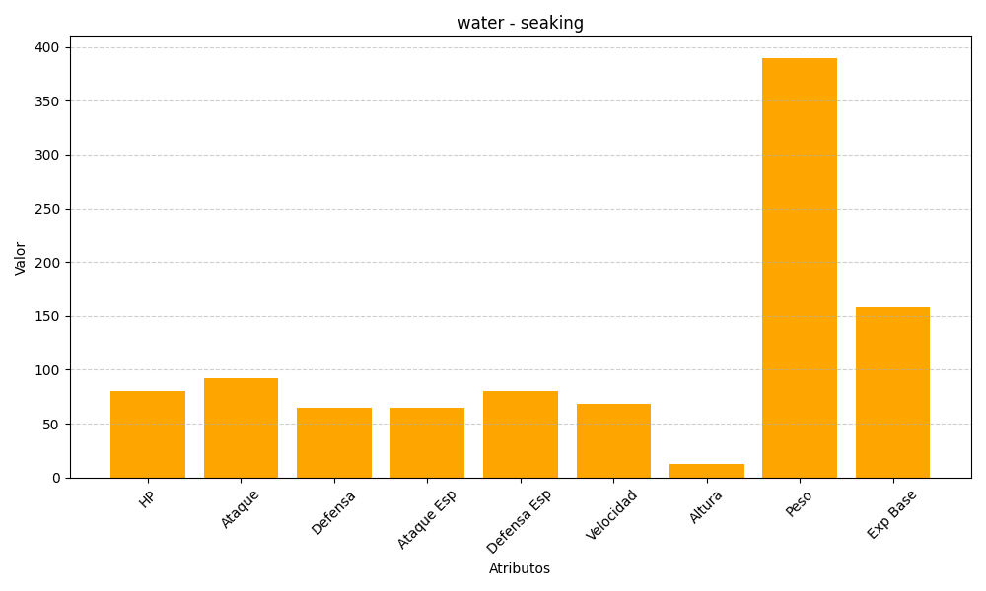
ID | Nombre | Tipo | HP | Ataque | Defensa | Ataque Especial | Defensa Especial | Velocidad | Altura | Peso | Experiencia Base
119 | seaking | water | 80 | 92 | 65 | 65 | 80 | 68 | 13 | 390 | 158

